TDSheet
Структура расходов денежных средств

Период: 01.01.2016 - 30.12.2016

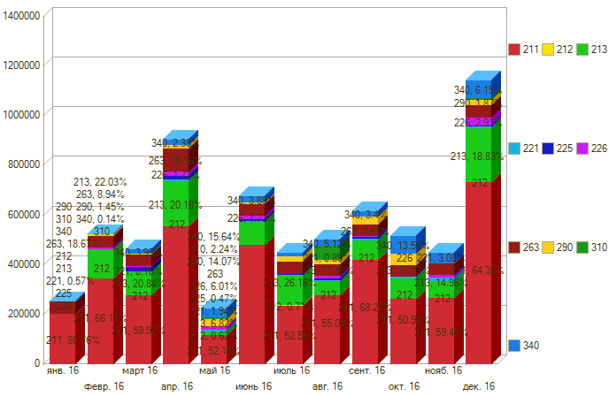

Период \ КЭК | 211, Заработная плата | 212, Прочие выплаты | 213, Начисления на выплаты по оплате труда | 221, Услуги связи | 225, Работы, услуги по содержанию имущества | 226, Прочие работы, услуги | 263, Пенсии, пособия, выплачиваемые организациями сектора государственного управления | 290, Прочие расходы | 310, Увеличение стоимости основных средств | 340, Увеличение стоимости материальных запасов | ИТОГО

янв. 16 | 202,908.00 |  |  | 1,430.10 |  |  | 46,900.00 |  |  |  | 251,238.10
февр. 16 | 346,953.37 |  | 115,609.94 | 1,286.91 |  | 5,700.00 | 46,939.50 | 7,590.00 |  | 720.00 | 524,799.72
март 16 | 277,140.37 |  | 96,389.16 | 750.89 | 16,780.00 | 4,300.00 | 46,919.75 | 2,002.00 |  | 18,252.21 | 462,534.38
апр. 16 | 554,526.12 |  | 182,559.70 | 9,094.66 | 13,450.00 | 15,650.00 | 93,839.50 | 14,775.00 |  | 21,570.50 | 905,465.48
май 16 | 116,417.00 | 1,386.00 | 15,204.03 | 2,833.70 | 1,040.00 | 13,400.00 |  | 31,395.00 | 2,500.00 | 34,886.30 | 219,062.03
июнь 16 | 481,667.58 |  | 90,164.50 | 6,894.94 | 6,990.00 | 11,705.78 | 46,919.75 | 6,700.00 |  | 26,323.90 | 677,366.45
июль 16 | 235,991.13 | 3,200.00 | 117,519.62 | 4,550.40 | 800.00 | 3,000.00 | 46,919.75 | 21,000.00 |  | 12,210.40 | 445,191.30
авг. 16 | 276,608.47 |  | 57,677.43 | 4,475.16 | 5,110.00 | 11,578.19 | 47,318.75 | 15,900.00 | 57,837.00 | 25,724.35 | 502,229.35
сент. 16 | 420,576.73 |  | 78,428.94 | 7,239.94 | 7,650.00 | 950.00 | 47,095.67 | 33,100.00 |  | 20,915.00 | 615,956.28
окт. 16 | 266,044.57 |  | 83,119.57 | 5,933.27 | 1,600.00 |  | 46,938.75 | 45,000.00 |  | 70,068.00 | 518,704.16
нояб. 16 | 271,174.22 |  | 67,269.41 | 13,846.16 | 2,040.00 | 8,000.00 | 46,938.75 |  |  | 44,300.22 | 453,568.76
дек. 16 | 742,865.98 |  | 215,176.39 | 6,492.47 | 4,600.00 | 33,285.70 | 46,938.75 | 21,314.00 | 8,400.00 | 68,273.81 | 1,147,347.10
Итого | 4,192,873.54 | 4,586.00 | 1,119,118.69 | 64,828.60 | 60,060.00 | 107,569.67 | 563,668.92 | 198,776.00 | 68,737.00 | 343,244.69 | 6,723,463.11

